前提
H2-Consoleにデータを入力：加入者情報と料金情報、請求データ状態のそれぞれのテーブルにデータを登録済みの状態で実施。

加入者情報：T_MEMBER
 | ・「バッチ詳細設計書 1.4.4 有効な加入者情報とは」を参照に、パターン1～6に沿った加入者情報を順に作成
 | ・対象年月が2024年5月の時のパターンを作成
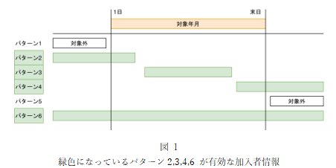

 | ・対象年月が2024年5月の場合 |  |  |  | ・対象年月が2024年4月の場合 |  |  |  | ・対象年月が2024年6月の場合
 | MEMBER_ID(パターン) | 加入日 | 解約日 | バッチ稼働対象か | MEMBER_ID | 加入日 | 解約日 | バッチ稼働対象か | MEMBER_ID | 加入日 | 解約日 | バッチ稼働対象か
 | 1(パターン1) | 2024/04/01 | 2024/04/30 | 対象外 | 1 | 2024/04/01 | 2024/04/30 | 対象 | 1 | 2024/04/01 | 2024/04/30 | 対象外
 | 1652(パターン2) | 2024/01/01 | 2024/05/17 | 対象 | 1652 | 2024/01/01 | 2024/05/17 | 対象 | 1652 | 2024/01/01 | 2024/05/17 | 対象外
 | 3252(パターン3) | 2024/05/02 | 2024/05/30 | 対象 | 3252 | 2024/05/02 | 2024/05/30 | 対象外 | 3252 | 2024/05/02 | 2024/05/30 | 対象外
 | 3253(パターン4) | 2024/05/07 | null | 対象 | 3253 | 2024/05/07 | null | 対象外 | 3253 | 2024/05/07 | null | 対象
 | 3302(パターン5) | 2024/07/01 | null | 対象外 | 3302 | 2024/07/01 | null | 対象外 | 3302 | 2024/07/01 | null | 対象
 | 3352(パターン6) | 2024/04/01 | 2024/06/30 | 対象 | 3352 | 2024/04/01 | 2024/06/30 | 対象 | 3352 | 2024/04/01 | 2024/06/30 | 対象

料金情報：T_CHARGE
 | ・「バッチ詳細設計書 1.4.5 有効な料金情報とは」を参照に、パターン1～6に沿った料金情報を順に作成
 | ・対象年月が2024年5月の時のパターンを作成
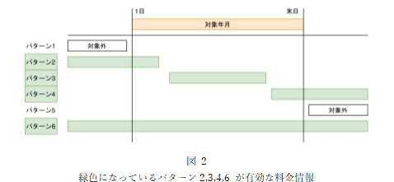

 | ・対象年月が2024年5月の場合 |  |  |  | ・対象年月が2024年4月の場合 |  |  |  | ・対象年月が2024年6月の場合
 | CHARGE_ID(パターン) | 加入日 | 解約日 | バッチ稼働対象か | CHARGE_ID | 加入日 | 解約日 | バッチ稼働対象か | CHARGE_ID | 加入日 | 解約日 | バッチ稼働対象か
 | 1(パターン1) | 2024/04/01 | 2024/04/30 | 対象外 | 1 | 2024/04/01 | 2024/04/30 | 対象 | 1 | 2024/04/01 | 2024/04/30 | 対象外
 | 4952(パターン2) | 2024/04/01 | 2024/05/17 | 対象 | 4952 | 2024/04/01 | 2024/05/17 | 対象 | 4952 | 2024/04/01 | 2024/05/17 | 対象外
 | 4953(パターン3) | 2024/05/07 | 2024/05/27 | 対象 | 4953 | 2024/05/07 | 2024/05/27 | 対象外 | 4953 | 2024/05/07 | 2024/05/27 | 対象外
 | 4954(パターン4) | 2024/05/17 | null | 対象 | 4954 | 2024/05/17 | null | 対象外 | 4954 | 2024/05/17 | null | 対象
 | 4955(パターン5) | 2024/06/01 | null | 対象外 | 4955 | 2024/06/01 | null | 対象外 | 4955 | 2024/06/01 | null | 対象
 | 4956(パターン6) | 2024/04/01 | null | 対象 | 4956 | 2024/04/01 | null | 対象 | 4956 | 2024/04/01 | null | 対象

請求データ状態：T_BILLING_STATUS

1
1．コマンドラインに「YYYYMM」と任意の年月を入力し、バッチ処理を実行する(対象年月の請求ステータスが未確定の場合)



1-1．ターミナルのログに処理開始の半角ハイフン40個が表示されていること。
1-2．ターミナルログに入力された年月が対象年月として表示されていること。
1-3．ターミナルのログに対象年月の未確定請求情報が削除された操作のメッセージが表示されていること。
1-4．ターミナルのログに対象年月の請求ステータス情報を追加している操作のメッセージが表示されていること。
1-5．ターミナルのログに対象年月の請求ステータス情報を何件追加したかの操作のメッセージが表示されていること。
1-6．ターミナルのログに対象年月の請求データ情報を追加している操作のメッセージが表示されていること。
1-7．ターミナルのログに対象年月の請求データ情報を何件追加したかの操作のメッセージが表示されていること。
1-8．ターミナルのログに対象年月の請求明細データ情報を追加している操作のメッセージが表示されていること。
1-9．ターミナルのログに対象年月の請求明細データ情報を何件追加したかの操作のメッセージが表示されていること。
1-10．ターミナルのログに処理終了の半角ハイフン40個が表示されていること。

２
2．コマンドラインに「202404」と年月を入力し、バッチ処理を実行し、それぞれのレコードをDBで確認する(対象年月の請求ステータスが未確定の場合)

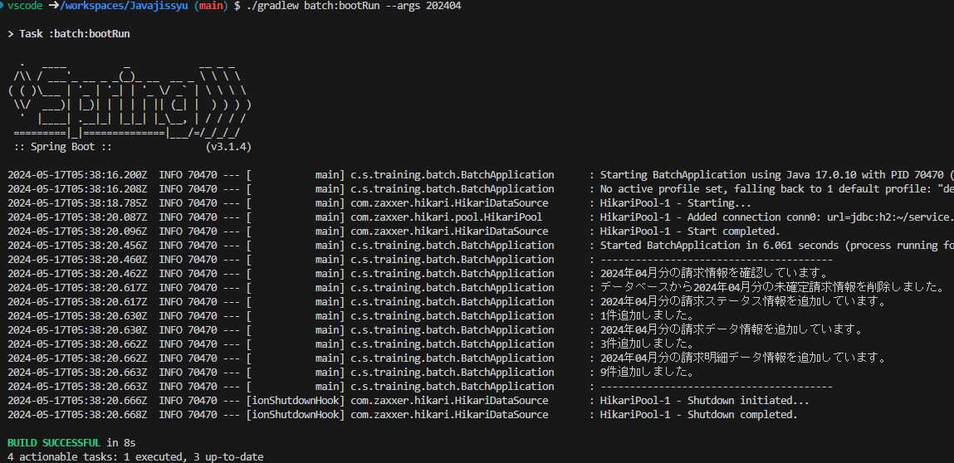

2-1．対象年月のバッチ処理が正常に行われたこと。

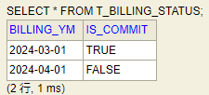

2-2．「請求データ状況」テーブルの「請求年月」列に対象年月、「確定」列にFALSEとレコードが追加されていること。

2-3．「請求データ」テーブルに対して有効な加入者情報を参照し、それぞれレコードが追加されていること。
2-3-1．「請求年月」列に対象年月が追加されていること。
2-3-2．「加入者ID」列に加入者情報の加入者IDが追加されていること。
2-3-3．「メールアドレス」列に加入者情報のメールアドレスが追加されていること。
2-3-4．「氏名」列に加入者情報の氏名が追加されていること。
2-3-5．「住所」列に加入者情報の住所が追加されていること。
2-3-6．「加入日」列に加入者情報の加入日が追加されていること。
2-3-7.「解決日」列に加入者情報の解約日が追加されていること。
2-3-8．「決済方法」列に加入者情報の決済情報が追加されていること。
2-3-9．「請求金額」列に料金情報の有効な料金情報を参照した月額金額の合計が追加されていること。
2-3-10．「消費税率」列に0.1が追加されていること。
2-3-11．「請求総額」列に小数点以下を切り捨てた「請求金額×(1+消費税率)」が追加されていること。

2-4．「請求明細データ」テーブルに対して有効な料金情報を参照し、それぞれのレコードが追加されていること。
2-4-1．「請求年月」列に対象年月が追加されていること。
2-4-2．「加入者ID」列に加入者情報の加入者IDが追加されていること。
2-4-3．「料金ID」列に料金情報の料金IDが追加されていること。
2-4-4．「料金名」列に料金情報の料金名が追加されていること。
2-4-5．「月額料金」列に料金情報の月額料金が追加されていること。
2-4-6．「適用開始日」列に料金情報の適用開始日が追加されていること。
2-4-7．「適用終了日」列に料金情報の適用終了日が追加されていること。

3
3．コマンドラインに「202405」と年月を入力し、バッチ処理を実行し、それぞれのレコードをDBで確認する(対象年月の請求ステータスが未確定の場合)

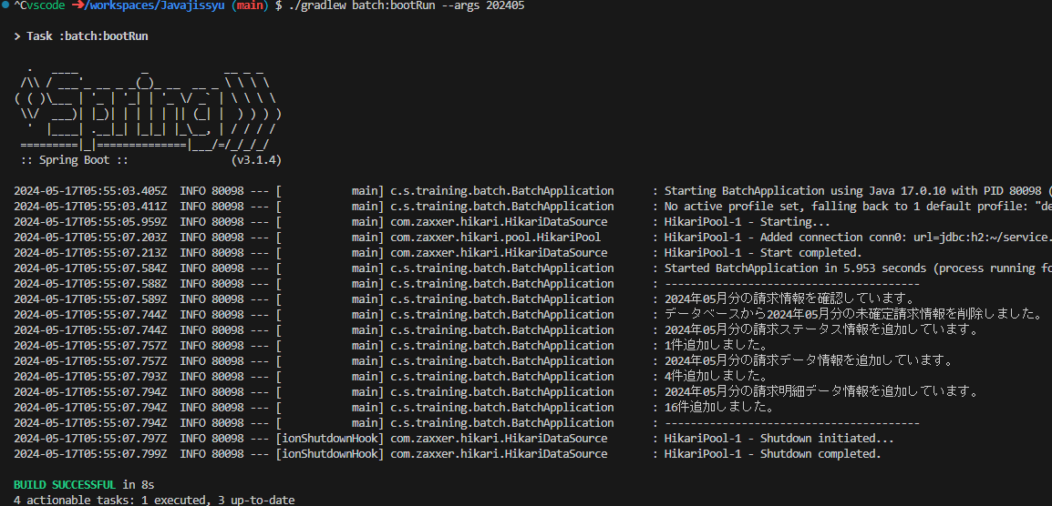

3-1．対象年月のバッチ処理が正常に行われたこと。

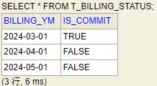

3-2．「請求データ状況」テーブルの「請求年月」列に対象年月、「確定」列にFALSEとレコードが追加されていること。

3-3．「請求データ」テーブルに対して有効な加入者情報を参照し、それぞれのレコードが追加されていること。
3-3-1．「請求年月」列に対象年月が追加されていること。
3-3-2．「加入者ID」列に加入者情報の加入者IDが追加されていること。
3-3-3．「メールアドレス」列に加入者情報のメールアドレスが追加されていること。
3-3-4．「氏名」列に加入者情報の氏名が追加されていること。
3-3-5．「住所」列に加入者情報の住所が追加されていること。
3-3-6．「加入日」列に加入者情報の加入日が追加されていること。
3-3-7．「解決日」列に加入者情報の解約日が追加されていること。
3-3-8．「決済方法」列に加入者情報の決済情報が追加されていること。
3-3-9．「請求金額」列に料金情報の有効な料金情報を参照した月額金額の合計が追加されていること。
3-3-10．「消費税率」列に0.1が追加されていること。
3-3-11．「請求総額」列に小数点以下を切り捨てた「請求金額×(1+消費税率)」が追加されていること。

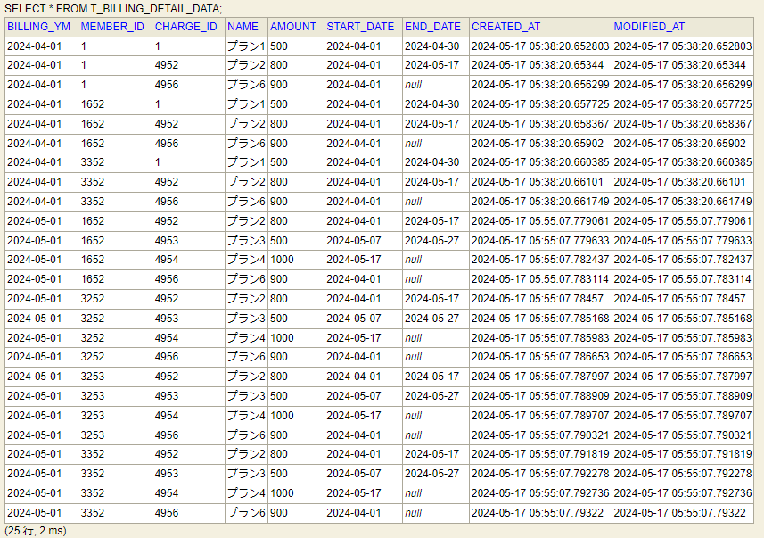

3-4．「請求明細データ」テーブルに対して有効な料金情報を参照し、それぞれのレコードが追加されていること。
3-4-1．「請求年月」列に対象年月が追加されていること。
3-4-2．「加入者ID」列に加入者情報の加入者IDが追加されていること。
3-4-3．「料金ID」列に料金情報の料金IDが追加されていること。
3-4-4．「料金名」列に料金情報の料金名が追加されていること。
3-4-5．「月額料金」列に料金情報の月額料金が追加されていること。
3-4-6．「適用開始日」列に料金情報の適用開始日が追加されていること。
3-4-7．「適用終了日」列に料金情報の適用終了日が追加されていること。

4
4．コマンドラインに「202406」と年月を入力し、バッチ処理を実行し、それぞれのレコードをDBで確認する(対象年月の請求ステータスが未確定の場合)

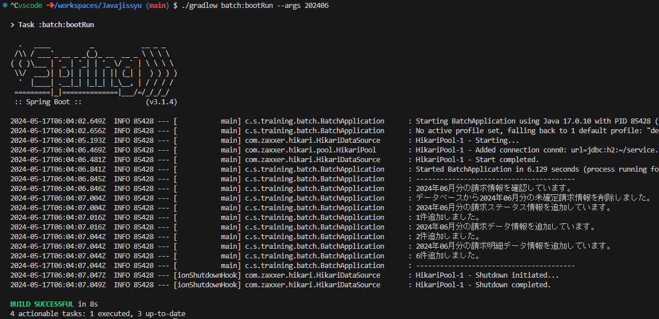

4-1．対象年月のバッチ処理が正常に行われたこと。

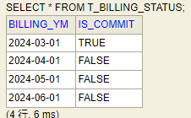

4-2．「請求データ状況」テーブルの「請求年月」列に対象年月、「確定」列にFALSEとレコードが追加されていること。

4-3．「請求データ」テーブルに対して有効な加入者情報を参照し、それぞれのレコードが追加されていること。
4-3-1．「請求年月」列に対象年月が追加されていること。
4-3-2．「加入者ID」列に加入者情報の加入者IDが追加されていること。
4-3-3．「メールアドレス」列に加入者情報のメールアドレスが追加されていること。
4-3-4．「氏名」列に加入者情報の氏名が追加されていること。
4-3-5．「住所」列に加入者情報の住所が追加されていること。
4-3-6．「加入日」列に加入者情報の加入日が追加されていること。
4-3-7．「解決日」列に加入者情報の解約日が追加されていること。
4-3-8．「決済方法」列に加入者情報の決済情報が追加されていること。
4-3-9．「請求金額」列に料金情報の有効な料金情報を参照した月額金額の合計が追加されていること。
4-3-10．「消費税率」列に0.1が追加されていること。
4-3-11．「請求総額」列に小数点以下を切り捨てた「請求金額×(1+消費税率)」が追加されていること。

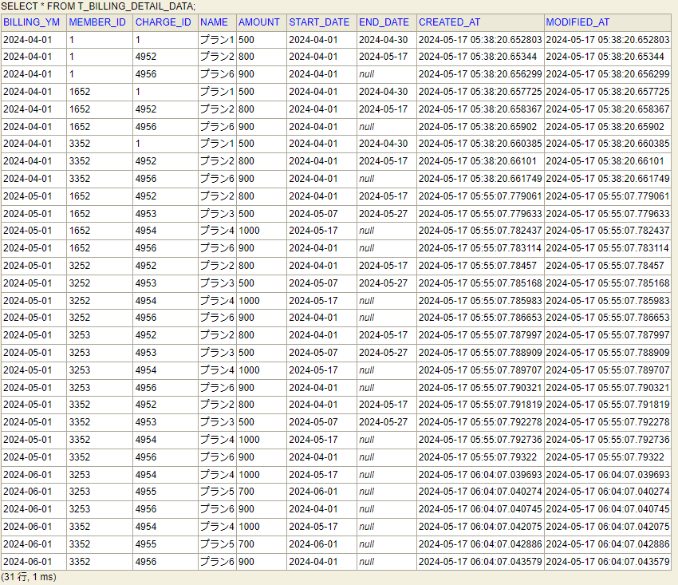

4-4．「請求明細データ」テーブルに対して有効な料金情報を参照し、それぞれのレコードが追加されていること。
4-4-1．「請求年月」列に対象年月が追加されていること。
4-4-2．「加入者ID」列に加入者情報の加入者IDが追加されていること。
4-4-3．「料金ID」列に料金情報の料金IDが追加されていること。
4-4-4．「料金名」列に料金情報の料金名が追加されていること。
4-4-5．「月額料金」列に料金情報の月額料金が追加されていること。
4-4-6．「適用開始日」列に料金情報の適用開始日が追加されていること。
4-4-7．「適用終了日」列に料金情報の適用終了日が追加されていること。

5
5．コマンドラインに「202403」と年月を入力し、バッチ処理を実行し、出力される内容を確認する(対象年月の請求ステータスが確定済みの場合)

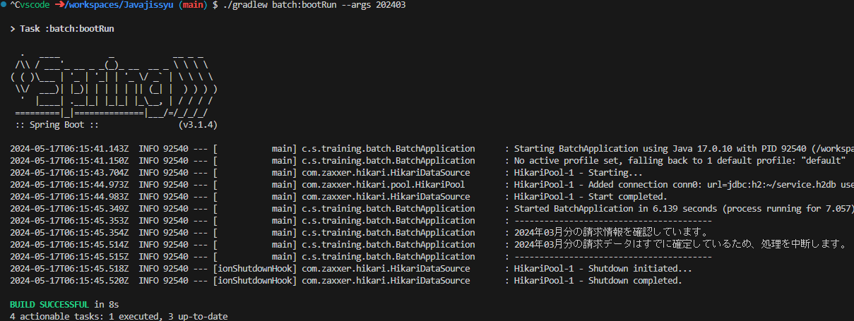

5．ターミナルのログに処理を中断するメッセージが表示され、バッチ処理を終了する。

6
6．コマンドラインに「202401」と年月を入力し、バッチ処理を実行し、出力される内容を確認する(対象年月の加入者情報または料金情報が存在していない場合)

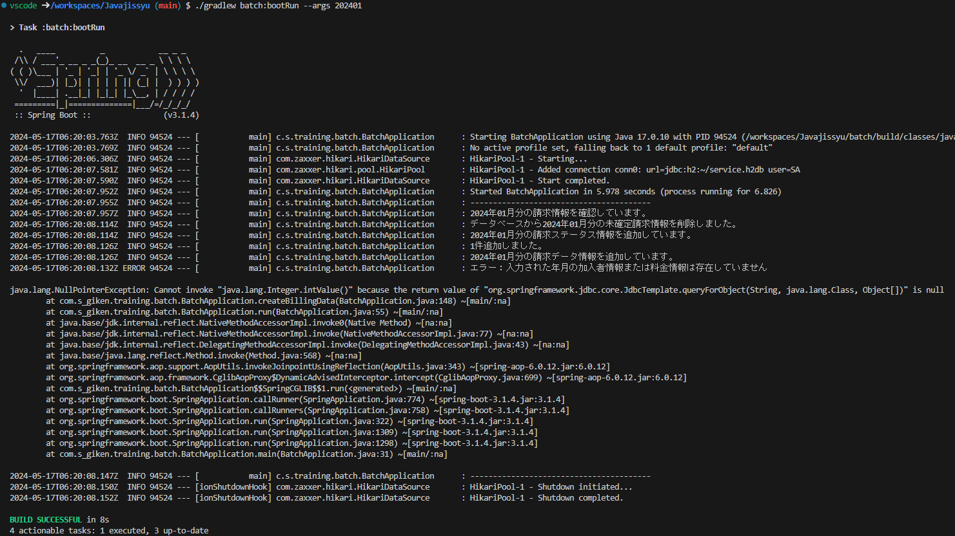

6．ターミナルのログにエラーのメッセージが表示され、発生したエラーについてのログが出力されていること。

7
7．コマンドラインに年月を未入力のまま、バッチ処理を実行し、出力される内容を確認する

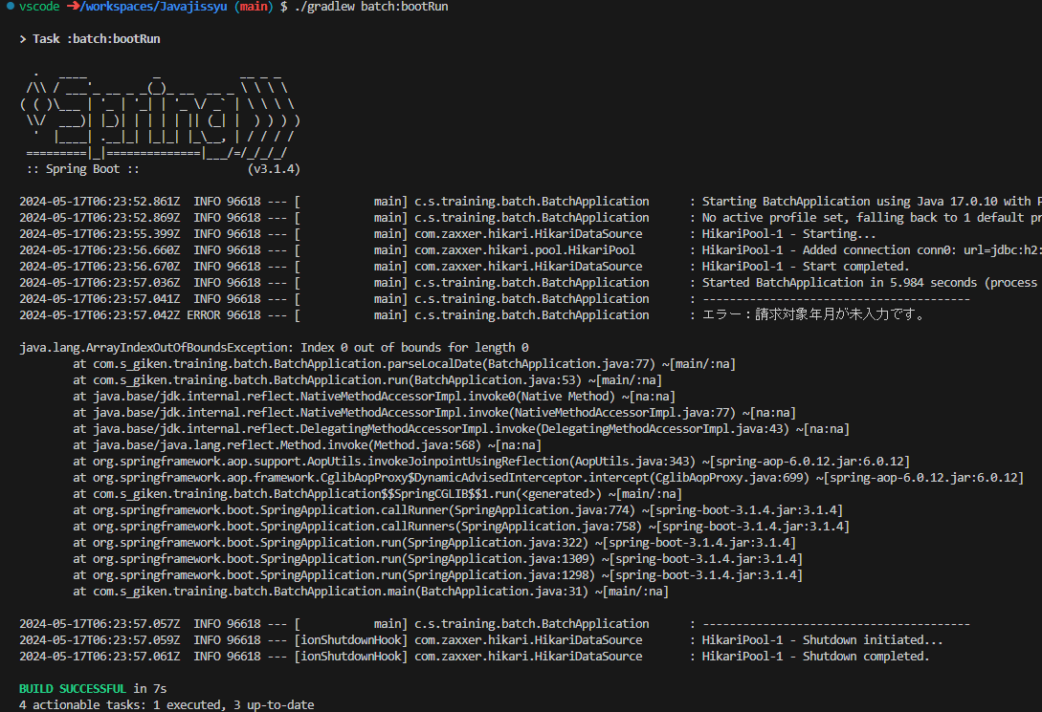

7．ターミナルのログにエラーのメッセージが表示され、発生したエラーについてのログが出力されていること。

8
8．コマンドラインに指定されていない書式で入力し、バッチ処理を実行し、出力される内容を確認する

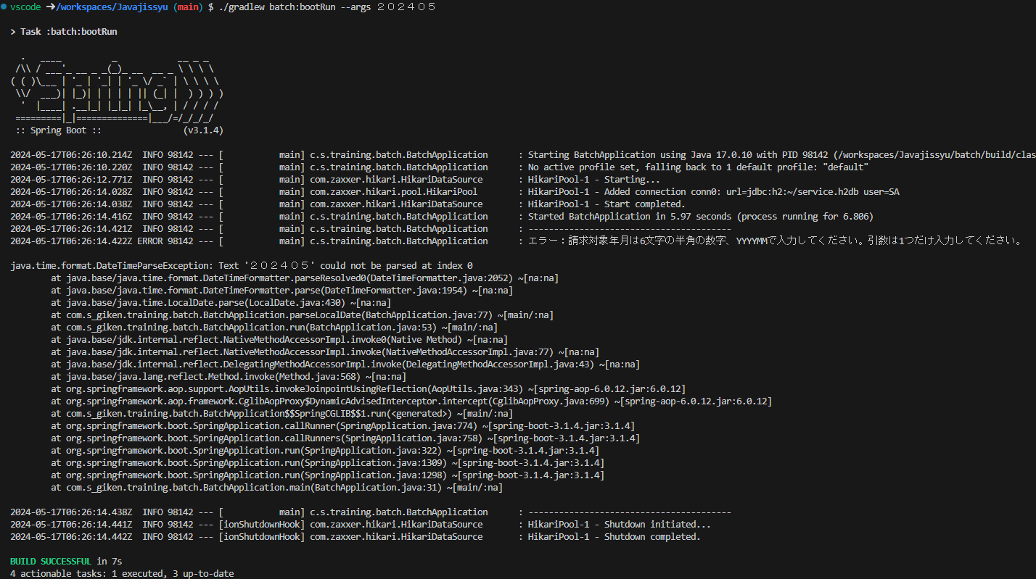

8．ターミナルのログにエラーのメッセージが表示され、発生したエラーについてのログが出力されていること。

9
9．コマンドラインに引数を２つ以上で入力し、バッチ処理を実行し、出力される内容を確認する

9．ターミナルのログにエラーのメッセージが表示され、発生したエラーについてのログが出力されていること。

